壳体封头
计算书编号 | CalculateNo001 | 设备图号 | 设备图号001
壳体封头计算报告
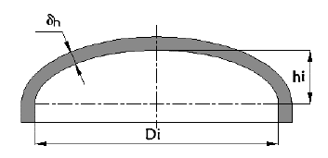 元件简图
 |  | 值 | 单位
设计条件 | 设计压力P |  | MPa
 | 设计温度T |  | ℃
 | 计算压力Pc |  | MPa
 | 腐蚀裕量C2 |  | mm
 | 纵向焊接接头系数ϕ
 | 封头内直径Di |  | mm
 | 封头内曲面深度hi |  | mm
 | 椭圆形封头形状系数K
材料 | 凸形封头材料类型
 | 凸形封头材料牌号
 | 材料厚度负偏差C1 |  | mm
 | 室温下材料许用应力[σ] |  | MPa
 | 设计温度下材料许用应力[σ]t |  | MPa
计算结果
压力试验类型及试验压力值 | 耐压试验类型
 | 试验压力值PT |  | MPa
 | 校核条件
压力及应力计算 | 最大允许工作压力[Pw] |  | MPa
厚度及重量计算 | 最小成形厚度 |  | mm
 | 计算厚度δh |  | mm
 | 有效厚度δeh |  | mm
 | 名义厚度δnh |  | mm

固定管板
计算书编号 | CalculateNo001 | 设备图号 | 设备图号001
固定管板计算报告
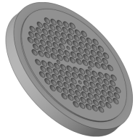 元件简图
 |  | 值 | 单位
设计条件 | 壳程设计压力Ps |  | MPa
 | 管程设计压力Pt |  | MPa
 | Pt与Ps是否同时作用
 | 壳程设计温度Ts |  | ℃
 | 管程设计温度Tt |  | ℃
 | 换热器公称直径DN |  | mm
 | 壳程腐蚀裕量C2s |  | mm
 | 管程腐蚀裕量C2t |  | mm
 | 换热管使用场合
 | 换热管与管板连接方式 ( 胀接或焊接)
管板材料 | 材料牌号
 | 材料类型
 | 设计温度下管板材料许用应力[σ]rt |  | MPa
 | 设计温度下管板材料弹性模量Ep |  | MPa
管板参数 | 管板名义厚度δn |  | mm
 | 管程侧隔板槽深 h2 |  | mm
 | 管板外径Do |  | mm
 | 管板强度削弱系数 μ
 | 管板刚度削弱系数η
 | 许用拉脱力[q] |  | N
换热管材料 | 材料牌号
 | 材料类型
 | 设计温度下换热管材料弹性模量Et |  | MPa
 | 设计温度下换热管材料屈服点ReLt |  | MPa
 | 设计温度下换热管材料许用应力[σ]tt |  | MPa
换热管参数 | 换热管外径d |  | mm
 | 换热管壁厚δt |  | mm
 | 换热管根数n
 | 管程数
 | 换热管排列形式
 | 换热管中心距 S |  | mm
 | 换热管长度Lt |  | mm
 | 水平隔板一侧排管根数nx
垫片 | 垫片系数m
 | 垫片比压力y |  | MPa
 | 垫片外径 Do |  | mm
 | 垫片接触外径Do' |  | mm
 | 垫片内径 Di |  | mm
 | 垫片压紧力作用中心圆直径DG |  | mm
计算结果
系数 | 管板布管区面积At |  | mm2
 | 一根换热管管壁金属横截面积 a |  | mm2
 | 管板布管区当量直径 Dt |  | mm
 | 系数ρt
厚度校核 | 确定管板设计压力Pd |  | MPa
 | 管板最小厚度计算-计算厚度δ |  | mm
 | 管板厚度校核
换热管轴向应力 计算及校核 | 轴向应力σt2—只有管程设计压力Pt，壳程设计压力Ps=0，时 |  | MPa
 | 轴向应力3校核结果
换热管与管板连接 拉脱力计算及校核 | 拉脱力q |  | MPa
 | 拉脱力校核结果
 | 结论

壳程模板
计算书编号 | CalculateNo001 | 设备图号 | 设备图号001
##PartName##计算报告
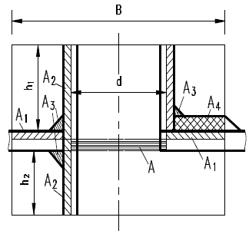 元件简图
 | 设计条件 | 值 | 单位
设计条件 | 设计压力P |  | MPa
 | 设计温度T |  | ℃
 | 接管腐蚀裕量 |  | mm
 | 管口公称直径 |  | mm
 | 接管与壳体连接结构型式
 | 轴向定位值 |  | mm
 | 接管轴线与筒体表面法线的夹角 |  | °
圆筒 | 壳体圆筒材料类型
 | 壳体圆筒材料牌号
 | 壳体圆筒计算厚度
 | 壳体圆筒有效厚度
 | 壳体圆筒名义厚度 |  | mm
 | 壳体圆筒材料许用应力[σ]t |  | MPa
接管 | 接管材料类型
 | 接管材料牌号
 | 接管材料许用应力[σ]t |  | MPa
 | 接管厚度负偏差 C1t |  | mm
 | 接管焊接接头系数
 | 接管有效外伸长度 |  | mm
 | 接管与管法兰或外部连接端外直径 |  | mm
 | 接管与管法兰或外部连接端壁厚 |  | mm
 | 补强圈厚度负偏差 C1r |  | mm
计算结果
补强校核 | 开孔直径 dop |  | mm
 | 补强区有效宽度 B |  | mm
 | 焊脚高度 |  | mm
 | 接管材料强度削弱系数 fr
 | 开孔削弱所需的补强面积A |  | mm2
 | 壳体多余金属面积 A1 |  | mm2
 | 接管多余金属面积 A2 |  | mm2
 | 补强区内的焊缝面积 A3 |  | mm2
 | 实际补强面积A1+A2+A3+A4 |  | mm2
 | 补强面积余量(A1+A2+A3+A4)-A |  | mm2

换热管内压
计算书编号 | CalculateNo001 | 设备图号 | 设备图号001
直管换热管内压计算报告
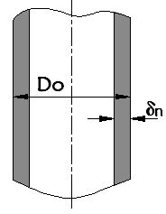 元件简图
 |  | 值 | 单位
设计条件 | 管程设计压力或壳程真空压力(较大者) |  | MPa
 | 计算压力 |  | MPa
 | 管/壳程设计温度(较大者) |  | ℃
 | 焊接接头系数ф
换热管材料 | 换热管材料牌号
 | 换热管材料类型
 | 试验温度下换热管材料许用应力[σ] |  | MPa
 | 设计温度下换热管材料许用应力 [σ]t |  | MPa
换热管参数 | 换热管外径Do |  | mm
 | 换热管负偏差C1 |  | mm
计算结果
压力及应力计算 | 最大允许工作压力[Pw] |  | MPa
 | 设计温度下计算应力σt |  | MPa
 | 校核条件
 | 结论
厚度及重量计算 | 换热管计算厚度δc |  | mm
 | 换热管有效厚度δe |  | mm
 | 换热管名义厚度δn |  | mm

分程隔板
计算书编号 | CalculateNo001 | 设备图号 | 设备图号001
分程隔板计算报告
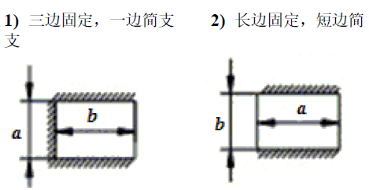 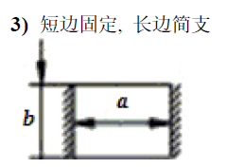 元件简图
 |  | 值 | 单位
计算条件 | 管箱分程隔板两侧压力差 |  | MPa
 | 管箱分程隔板设计温度 |  | ℃
 | 管箱分程隔板材料类型 |  | mm
 | 管箱分程隔板材料牌号
 | 管箱分程隔板许用应力 |  | MPa
 | 管箱轴向固定边长度 |  | mm
 | 管箱径向简支边长度 |  | mm
 | 腐蚀裕量C2 |  | mm
 | 管箱分程隔板结构类型
结算结果
 | 管箱分程隔板计算厚度 | 5.1098 | mm
 | 管箱分程隔板名义厚度 | 12 | mm
 | 结论

